glaser
Parete con cappotto intermedio
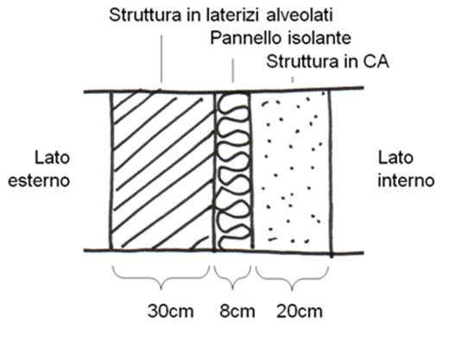
Temperatura media mensile + fredda della località |  |  | 1.7 | °C
Pressione media mensile vapore aria esterna |  |  | 590 | Pa
Temperatura aria interna U.R. 50% |  |  | 20 | °C
Pressione vapore aria interna a 20°C |  |  | 1519 | Pa

 | Spessore m | Rt m2 k / w | Perm. al vap. (Pa m2 s / kg)
aria esterna |  | 0.04 | 1.87E-10
laterizio | 0.3 | 0.94 | 0.00E+00
isolante | 0.08 | 1.818 | 0.00E+00
C.A. | 0.2 | 0.189 | 0.00E+00
aria interna |  | 0.013 | 1.87E-10
 | resistenza totale | 3
 | trasmittanza | 0.33 | w/m2 k

Distribuzione temperature alle varie faccie degli strati parete |  |  |  | Q= U A DT = DT / Rtot |  | per 1 m2
NB: nel calcolo partiamo dalla faccia interna
faccie / strato | Rt m2 k / w | Temperatura °C |  | Temperature fra le varie faccie
aria esterna ARIA | 0.04 | 1.70 |  | (Tc-Tf) / Rstrato = (Tint - Test) / Rtot
laterizio-aria LATER | 0.94 | 1.94 |  | Tf = Tc - (Rstrato / Rtot) * (Tint - Test)
isolante-lateriz ISO | 1.818 | 7.68 |  | c= faccia calda
C.A-isolante C.A | 0.189 | 18.77 |  | f= faccia fredda
aria-C.A ARIA | 0.013 | 19.92
aria interna |  | 20

Distribuzione pressione di SATURAZIONE del vapore nell'aria alle temperature calcolate sopra

faccie / strato | Temperatura °C | pv SATUR. Pa |  | La pressione di SATURAZIONE vapore dell'aria indica la capacità massima dell'aria di contenere vapore
aria esterna ARIA | 1.70 | 692.3 |  | senza formare condensa (goccie di acqua). Se la pressione di SATURAZIONE è più bassa
laterizio-aria LATER | 1.94 | 704.7 |  | della pressione di vapore dell'aria si ha condensazione cioè formazione di gocce.
isolante-lateriz ISO | 7.68 | 1049.8
C.A-isolante C.A | 18.77 | 2163.3
aria-C.A ARIA | 19.92 | 2325.4 |  | Psat = 611,2 *e^ (17.67 * t / (243.5 + t)) |  |  | T in °C
aria interna | 20.00 | 2336.9 |  | Psat = 611 *10.0^ (7,5 * t / (237.7 + t))

Distribuzione della pressione del vapore dell'aria (dipende dalla permeabilità materiali)
NB: nel calcolo partiamo dalla faccia interna |  |  |  |  |  | Pressioni del vapore alle varie faccie
faccie / strato | Spessore | Permeabilità | Rvap (s/ permeabilità) | pv aria (Pa) |  | (pv_c - pv_f) / Rvap_strato = (pv_int - pvap_est) / Rvap_tot
aria esterna ARIA | 0 | 1.87E-10 | 0.00E+00 | 590.0 |  | pv_f = pv_c - (Rvap_strato / Rvap_tot) * (pv_int- pv_est)
laterizio-aria LATER | 0.3 | 0.00E+00 | 3.20E+10 | 590.0 |  | c= faccia calda
isolante-lateriz ISO | 0.08 | 0.00E+00 | 1.28E+10 | 793.1 |  | f= faccia fredda
C.A-isolante C.A | 0.2 | 0.00E+00 | 1.02E+11 | 874.4 |  | Rvap = resistenza al passaggio del vapore offerto dallo strato
aria-C.A ARIA | 0 | 1.87E-10 | 0.00E+00 | 1,519.0
 |  | Rvap. totale | 1.46E+11 | 1,519.0 | nota dai dati

Riassumendo alle varie faccie degli strati di materiale abbiamo
faccie / strato | Spessore totale | pv SATURAZ. | pv aria
laterizio-aria LATER | 0 | 704.73 | 590.00
isolante-lateriz ISO | 0.3 | 1049.85 | 793.08
C.A-isolante C.A | 0.38 | 2163.30 | 874.36
aria-C.A ARIA | 0.58 | 2325.40 | 1,519.00
 | NB: riportare gli spessori cumulativi ai vari strati

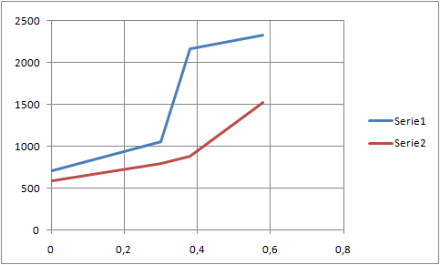
Grafico spessore - pressioni (GLASER)

 |  |  |  |  | BLU PRESSIONE SATURAZIONE VAPORE
 |  |  |  |  | ROSSA PRESSIONE VAPORE

 |  |  |  |  | Se la pressione SATURAZIONE blu del vapore
 |  |  |  |  | scende sotto la pressione dell'aria rossa
 |  |  |  |  | allora li si forma CONDENSA !!!

glaser 2
Parete con cappotto esterno
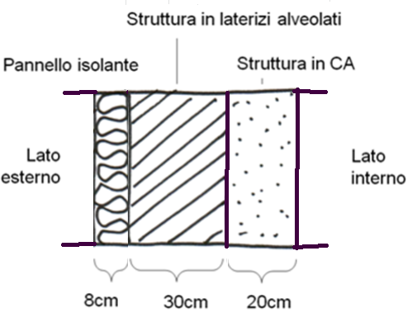
Temperatura media mensile + fredda della località |  |  | 1.7 | °C
Pressione media mensile vapore aria esterna |  |  | 590 | Pa
Temperatura aria interna U.R. 50% |  |  | 20 | °C
Pressione vapore aria interna a 20°C |  |  | 1519 | Pa

 | Spessore m | Rt m2 k / w | Perm. al vap. (Pa m2 s / kg)
aria esterna |  | 0.04 | 1.87E-10
laterizio | 0.3 | 0.94 | 0.00E+00
isolante | 0.08 | 1.818 | 0.00E+00
C.A. | 0.2 | 0.189 | 0.00E+00
aria interna |  | 0.013 | 1.87E-10
 | resistenza totale | 3
 | trasmittanza | 0.33 | w/m2 k

Distribuzione temperature alle varie faccie degli strati parete |  |  |  | Q= U A DT = DT / Rtot |  | per 1 m2
NB: nel calcolo partiamo dalla faccia interna
faccie / strato | Rt m2 k / w | Temperatura °C |  | Temperature fra le varie faccie
aria esterna ARIA | 0.04 | 1.700 |  | (Tc-Tf) / Rstrato = (Tint - Test) / Rtot
isolante-aria ISOL. | 1.818 | 1.944 |  | Tf = Tc - (Rstrato / Rtot) * (Tint - Test)
laterizio-isol. LATER. | 0.94 | 13.034 |  | c= faccia calda
C.A-larerizio C.A | 0.189 | 18.768 |  | f= faccia fredda
aria-C.A ARIA | 0.013 | 19.921
aria interna |  | 20

Distribuzione pressione di SATURAZIONE del vapore dell'aria alle temperature calcolate sopra

faccie / strato | Temperatura °C | pv SATUR. Pa |  | La pressione di SATURAZIONE vapore dell'aria indica la capacità massima dell'aria di contenere vapore
aria esterna ARIA | 1.70 | 692.29 |  | senza formare condensa (goccie di acqua). Se la pressione di SATURAZIONE è più bassa
isolante-aria ISOL. | 1.94 | 704.73 |  | della pressione di vapore dell'aria si ha condensazione cioè formazione di gocce.
laterizio-isol. LATER. | 13.03 | 1497.25
C.A-larerizio C.A | 18.77 | 2163.30
aria-C.A ARIA | 19.92 | 2325.40 |  | Psat = 6.112 *e^ (17.67 * t / (243.5 + t)) |  |  | T in °C
aria interna | 20.00 | 2336.93 |  | Psat = 611 *10.0^ (7,5 * t / (237.7 + t))

Distribuzione della pressione del vapore dell'aria (dipende dalla permeabilità materiali)
NB: nel calcolo partiamo dalla faccia interna |  |  |  |  |  | Pressioni del vapore fra le varie faccie
faccie / strato | Spessore | Permeabilità | Rvap (s/ permeabilità) | pv aria (Pa) |  | (pv_c - pv_f) / Rvap_strato = (pv_int - pvap_est) / Rvap_tot
aria esterna ARIA | 0 | 1.87E-10 | 0.00E+00 | 590.00 |  | pv_f = pv_c - (Rvap_strato / Rvap_tot) * (pv_int- pv_est)
isolante-aria ISOL. | 0.3 | 0.00E+00 | 4.80E+10 | 590.00 |  | c= faccia calda
laterizio-isol. LATER. | 0.08 | 0.00E+00 | 8.53E+09 | 872.14 |  | f= faccia fredda
C.A-larerizio C.A | 0.2 | 0.00E+00 | 1.02E+11 | 922.27
aria-C.A ARIA | 0 | 1.87E-10 | 0.00E+00 | 1,519.00
 |  | Rvap. totale | 1.58E+11 | 1,519.00 | nota dai dati

Riassumendo alle varie faccie degli strati di materiale abbiamo
strato | Spessore totale | pv SATURAZ. | pv aria
isolante-aria ISOL. | 0 | 704.73 | 590.00
laterizio-isol. LATER. | 0.08 | 1497.25 | 872.14
C.A-larerizio C.A | 0.38 | 2163.30 | 922.27
aria-C.A | 0.58 | 2325.40 | 1,519.00
 | NB: riportare gli spessori cumulativi ai vari strati

Grafico spessore - pressioni (GLASER)
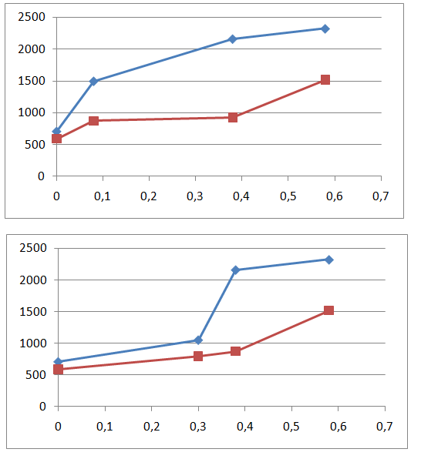
 |  |  |  |  | BLU PRESSIONE SATURAZIONE VAPORE
 |  |  |  |  | ROSSA PRESSIONE VAPORE

 |  |  |  |  | Se la pressione SATURAZIONE blu del vapore
 |  |  |  |  | scende sotto la pressione dell'aria rossa
 |  |  |  |  | allora li si forma CONDENSA !!!

 |  |  |  | caso con cappotto in mezzo

tabella psat
